Общие

Аватар | Название | Ссылка на группу | Тематика | Подписчиков | Мужчин | Женщин | Описание
 | Первый Научный | https://ok.ru/group/51186086379740 | Познавательно, Gif | 576,875 | 29% | 71% | Подпишись и получай каждый день новые эксперименты и лайфхаки!
 | Хочу туда! | https://ok.ru/group/52860375924983 | Путешествия, туризм | 338,303 | 38% | 62% | Присоединяйся к нам и выбирай, где пройдет твой следующий отпуск!
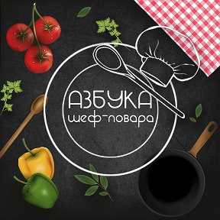 | Азбука шеф-повара | https://ok.ru/group/51879655637231 | Кулинария | 623,630 | 35% | 65% | Каждый день вкусные и полезные рецепты! Подписывайтесь и наслаждайтесь вкусом!
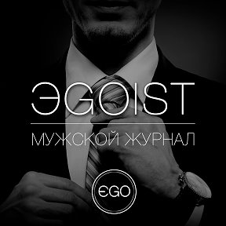 | Egoist - мужской журнал | https://ok.ru/group/54665211281432 | Мужской паблик | 156,257 | 45% | 55% | Настоящий мужик не пройдет мимо) Девушки, авто, оружие, юмор - с нами не скучно!
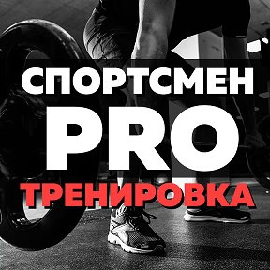 | Спортсмен PRO. Тренировка | https://ok.ru/group/50408667938963 | Фитнес, спорт | 998,580 | 32% | 68% | Крупнейшее сообщество в Одноклассниках про спорт! Присоединяйся!
 | Умный комик | https://ok.ru/group/56140819333168 | Юмор и развлечения | 595,373 | 39% | 61% | Подписывайся, с нами весело ;) Каждый день еще смешнее!
 | Смешные моменты в GIF | https://ok.ru/group/52864055443700 | Юмор и развлечения | 311,843 | 42% | 58% | Здесь можно отлично посмеяться! Присоединяйся, чтобы не потерять нас!
 | Думай иначе! | https://ok.ru/group/51090448646305 | Цитаты и статусы | 212,803 | 32% | 68% | Мы перевернем ваше сознание. Вступай к нам и думай, как мы! Иначе!
 | Обольститель | https://ok.ru/group/51910034522340 | Мужской паблик | 507,279 | 34% | 66% | Красивые девушки, шикарное авто, отличный юмор, спорт и многое другое - заходи:)
 | Хруст - ломаем сознание | https://ok.ru/group/52800962167021 | Мысли и цитаты | 283,214 | 38% | 63% | Заходи в ХРУСТ и измени свой разум! Мы созданы, чтобы сломать твое сознание! =)
 | Правда или вымысел? | https://ok.ru/group/50830723907717 | Познавательно | 522,040 | 42% | 59% | Не верь своим глазам. Вступай к нам, и ты поймешь, где правда, а где вымысел!
 | Современная мама | https://ok.ru/group/52954323615981 | Материнство | 193,389 | 32% | 68% | Паблик для женского общения, советы о доме, семье, детях, отдыхе. Подписывайся! :)
 | Семейный журнал | https://ok.ru/group/52807548535021 | Дом, семья | 407,452 | 38% | 62% | Полезные идеи, интересные факты и юмор в нашем семейном журнале. Присоединяйтесь!
 | Практичные советы | https://ok.ru/group/51667260997772 | Советы и лайфхаки | 286,381 | 34% | 66% | Хотите быть более практичным? Присоединяйтесь! Все сами поймете:)
 | Домашняя кухня | https://ok.ru/group/52160902987844 | Кулинария | 139,256 | 27% | 73% | С нами можно быстро и вкусно приготовить любое блюдо! Вступай в домашнюю кухню
 | Я люблю фитнес | https://ok.ru/group/52268362105070 | Фитнес, ЗОЖ и ПП | 417,558 | 32% | 68% | Паблик для тех, кто любит фитнес! Нас уже более 400 000 :) Подписывайся и ты!
Всего подписчиков: |  |  |  | 6,570,233

